記載例
経理的基礎チェック（法人用）
業者名 | 〇〇(株)
 |  |  |  | （円）
 |  | 前々々期 | 前々期 | 前期（直前期）
貸借 対照表 | A 資産の部計 | 500,000,000 | 450,000,000 | 400,000,000
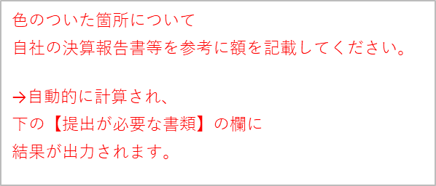
 | B 負債の部計 | 300,000,000 | 150,000,000 | 450,000,000
 | C 純資産の部計 | 200,000,000 | 300,000,000 | ▲ 50,000,000
 | D 負債及び純資産の部計 （B＋C） | 500,000,000 | 450,000,000 | 400,000,000
損益 計算書 | E 当期純利益(純損失） | 15,000,000 | 5,000,000 | ▲ 4,000,000
債務超過額（A-B) ※A>Bの場合は債務超過ではないため0と表示 |  | 0 | 0 | ▲ 50,000,000
自己資本比率（C/D）% |  | 40.00% | 66.67% | -12.50%

直前期 | 債務超過額（A-B) ※A>Bの場合はめ0と表示 |  |  | ▲ 50,000,000
 | 自己資本比率（C/D) |  |  | -12.50%
 | 純利益額（又は純損失額） |  |  | ▲ 4,000,000
過去３か年 平均値 | 損益平均値（Eの平均値） | 5,333,333
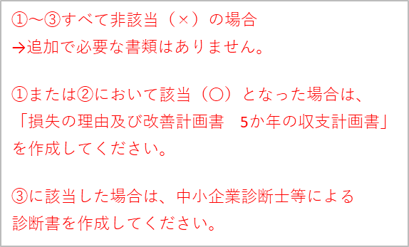
【提出が必要な書類】
条件 |  | 損失の理由及び改善計画書 ５か年の収支計画書 | 中小企業診断士等 による診断書等 | 該当（〇） 非該当（×）
①
直前の決算期について債務超過である場合 |  | 必要 | - | 〇
②
以下の条件すべてに該当する場合 ・直前の決算期で自己資本比率が10%以下 ・過去３年間の損益平均値が赤字 ・直前の決算期で当期純損失が発生 |  | 必要 | - | ×
③
直前決算期の債務超過額が多額であり、 かつ直前３年間の損益平均値が大幅な赤字である場合 |  | - | 1億円以上で必要 | ×

*自己資本比率（Return On Equity:ROE）企業がどれぐらい効率良くお金を稼いでいるかを示す財務指標 （貸借対照表の純資産の合計を負債及び純資産の合計で除した数値）
*債務超過 （負債の総額が資産の総額を超える状態、貸借対照表の純資産の合計がマイナスの場合）
*損益平均値 （当期純利益及び登記純損失の平均）
経理的基礎チェック（個人事業主用）
（提出が必要な書類）
条件 |  | 提出物
申請書に添付する「資産に関する調書」で、 負債>資産である場合 |  | 直前３年間の 確定申告書の写し
直前３年間の確定申告書から 所得金額の平均が赤字である場合 |  | ５か年の収支計画書

